はじめに
『パッシブデザイン・プランニングガイドブック』全地域版シミュレーションデータ

本データは「第３章 室温・年間暖冷房負荷の目標値を実現するための考察」のシミュレーションデータです。
全地域のデータと、書籍に掲載されていない不在時の結果をまとめています。

作成者：中野 弘嗣（水の葉設計社）
作成月：2022年3月（最終更新2022年7月）

シミュレーション諸条件

■モデル設定条件

 | ・Q 値（UA値）：1.9（0.53）/1.6（0.43）/1.3（0.32）
 | ・η AC 値：2.0/1.5/1.0/0.7
 | ・η AH 値：2.5/2.0/1.5/1.0
 | ・換気：三種換気
 | ・室内発熱：シミュレーションプログラムの標準設定
 | ・設定室温：暖房21℃（全館暖房は20℃）、冷房27℃（就寝時28℃）
 |  | ※設定スケジュールの詳細は「暖冷房スケジュール」シート参照
 | ・暖冷房期間の設定条件
 | ①暖房期間 一日の平均気温が15℃以下の期間
 | ②冷房期間 一日の平均気温が23℃以上の期間
 | ・シミュレーションプログラム：
 | 株式会社インテグラル ホームズ君省エネ診断エキスパート(Ver4.21A) パッシブ設計オプション

■在室/不在の設定条件

 | 区分 | 時間 | 対象室
 |  |  | LDK | 寝室 | 子ども室 | 脱衣室
 | 夜中 | 0~6 | 不在 | 在室 | 在室 | 不在
 | 朝 | 6~12 | 在室 | 不在 | 不在 | 不在
 | 昼 | 12~18 | 在室 | 不在 | 不在 | 不在
 | 夜 | 18~24 | 在室 | 不在 | 在室 | 在室

■暖冷房方式

 | 全館連続暖冷房モデル
 | 暖冷房が必要な期間中、在室時・不在時を問わず建物全体を24 時間暖冷房します。
 | 区分 | 時間 | 対象室
 |  |  | LDK | 寝室 | 子ども室 | 脱衣室
 | 夜中 | 0~6 | 不在/ON | 在室/ON | 在室/ON | 不在/ON
 | 朝 | 6~12 | 在室/ON | 不在/ON | 不在/ON | 不在/ON
 | 昼 | 12~18 | 在室/ON | 不在/ON | 不在/ON | 不在/ON
 | 夜 | 18~24 | 在室/ON | 不在/ON | 在室/ON | 在室/ON

 | 居室間歇暖冷房Ａモデル
 | 居室に在室している時間帯のみを暖冷房します。
 | 区分 | 時間 | 対象室
 |  |  | LDK | 寝室 | 子ども室 | 脱衣室
 | 夜中 | 0~6 | 不在/OFF | 在室/ON | 在室/ON | 不在/OFF
 | 朝 | 6~12 | 在室/ON | 不在/OFF | 不在/OFF | 不在/OFF
 | 昼 | 12~18 | 在室/ON | 不在/OFF | 不在/OFF | 不在/OFF
 | 夜 | 18~24 | 在室/ON | 不在/OFF | 在室/ON | 在室/OFF

 | 居室間歇暖冷房Bモデル
 | 省エネ基準で使用されているスケジュールです。
 | 建物内の居室を対象に、一日の中でON/OFF を繰り返しながら暖冷房します。
 | 区分 | 時間 | 対象室
 |  |  | LDK | 寝室 | 子ども室 | 脱衣室
 | 夜中 | 0~6 | 不在/OFF | 在室/暖房OFF ・冷房ON | 在室/暖房OFF ・冷房ON | 不在/OFF
 | 朝 | 6~12 | 在室/ON | 不在/主にOFF | 不在/主にOFF | 不在/OFF
 | 昼 | 12~18 | 在室/ON | 不在/OFF | 不在/OFF | 不在/OFF
 | 夜 | 18~24 | 在室/ON | 不在/主にOFF | 在室/主にOFF | 在室/OFF

 | 自然室温
 | 暖冷房を行わない場合の室温です。
 | 区分 | 時間 | 対象室
 |  |  | LDK | 寝室 | 子ども室 | 脱衣室
 | 夜中 | 0~6 | 不在/OFF | 在室/OFF | 在室/OFF | 不在/OFF
 | 朝 | 6~12 | 在室/OFF | 不在/OFF | 不在/OFF | 不在/OFF
 | 昼 | 12~18 | 在室/OFF | 不在/OFF | 不在/OFF | 不在/OFF
 | 夜 | 18~24 | 在室/OFF | 不在/OFF | 在室/OFF | 在室/OFF

■モデル建物のプラン
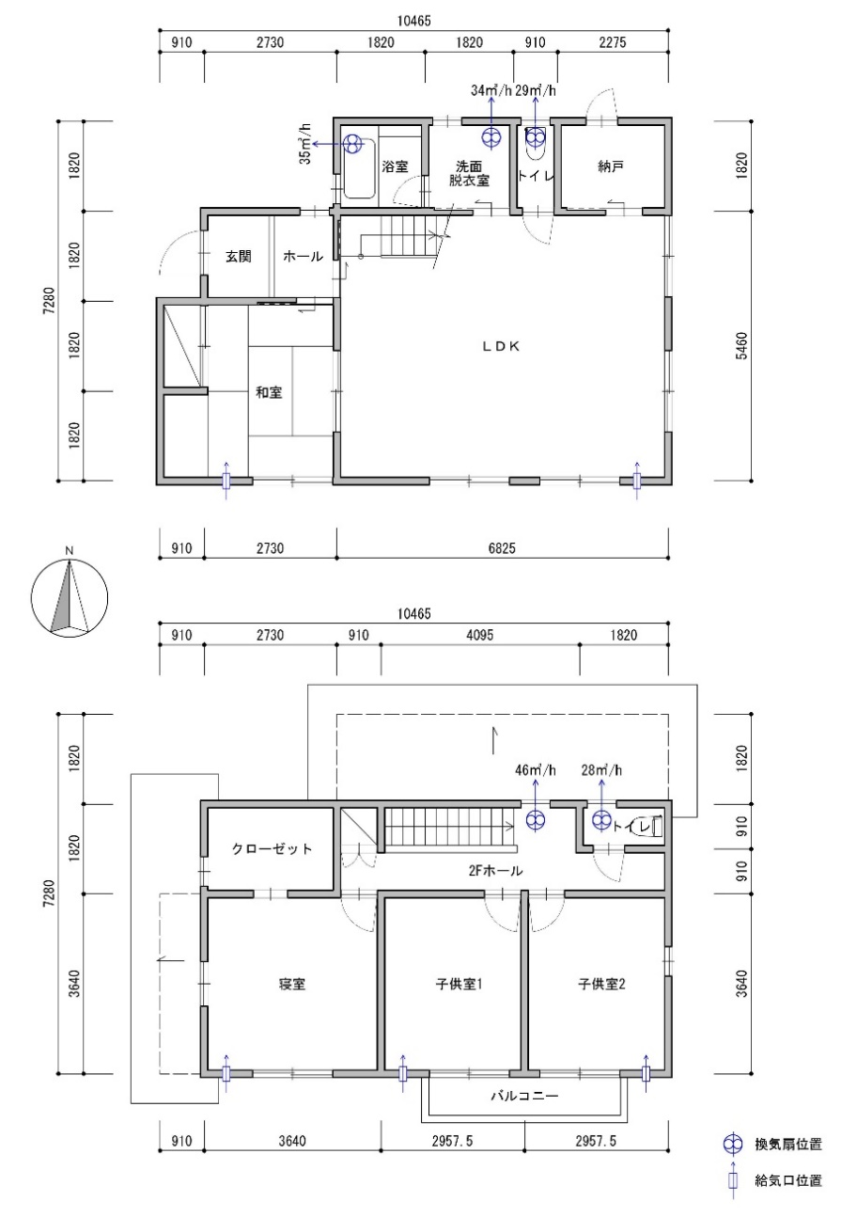
１階平面図
２階平面図

■地域区分と気候条件

 | 地域区分 |  | 気象データ |  | 作成年月
 | １地域 | 代表地点 | 北見 |  | 2022.03
 | ２地域 | 〃 | 岩見沢 |  | 〃
 | ３地域 | 〃 | 盛岡 |  | 〃
 | ４地域 | 〃 | 長野 |  | 〃
 | ５地域 | 〃 | 宇都宮 |  | 〃
 | ６地域 | 〃 | 岡山 |  | 〃
 | ７地域 | 〃 | 宮崎 |  | 〃
 | ８地域 | 〃 | 那覇 |  | 〃
 | ５地域 | 日本海側 | 富山 |  | 2022.07
 | ６地域 | 〃 | 福井 |  | 〃

更新履歴
Ver.1.0 | 2022.03 | 作成
Ver.1.1 | 2022.07 | 日本海側のデータを追加
 |  | 夏の室温のデータ修正（１～５,７,８地域）

